1 รวม
โครงการภายใต้เป้าหมายแผนแม่บทย่อย: 030602 สถาบันเกษตรกร(สหกรณ์ วิสาหกิจชุมชน และกลุ่มเป้าหมาย)ที่ขึ้นทะเบียนกับกระทรวงเกษตรและสหกรณ์มีความเข้มแข็งในระดับมาตรฐานเพิ่มขึ้น
กรุณา Log in เข้าระบบ eMENSCR ก่อนดำเนินการ Click ที่ link โครงการนั้น ๆ
หมายเหตุ : หากไม่ Login จะไม่สามารถดูรายละเอียดโครงการได้
โครงการที่ปรากฎเป็นโครงการที่ผ่านการอนุมัติจากผู้บริหาร (M7) ของหน่วยงานเท่านั้น (ข้อมูล ณ เดือนมีนาคม 2565)

ชื่อโครงการ / การดำเนินงาน | ปีงบประมาณ | วันที่เริ่มต้นโครงการ | วันที่สิ้นสุดโครงการ | หน่วยงานระดับกองหรือเทียบเท่า | หน่วยงานระดับกรมหรือเทียบเท่า | หน่วยงานระดับกระทรวงหรือเทียบเท่า | ประเภทโครงการ | องค์ประกอบ | ปัจจัย
โครงการขยายพันธุ์บัวจงกลนีเพื่อการอนุรักษ์ | 2561 | ตุลาคม 2560 | สิงหาคม 2561 | กองอาคารสถานที่ | มหาวิทยาลัยเทคโนโลยีราชมงคลธัญบุรี | กระทรวงการอุดมศึกษา วิทยาศาสตร์ วิจัยและนวัตกรรม |  | 030602V02 | 030602V02F02
โครงการปรับปรุงข้อมูลทะเบียนเกษตรกร | 2561 | ตุลาคม 2560 | กันยายน 2562 | ศูนย์เทคโนโลยีสารสนเทศและการสื่อสาร | กรมประมง | กระทรวงเกษตรและสหกรณ์ |  | 030602V01 | 030602V01F02
โครงการปรับปรุงข้อมูลทะเบียนเกษตรกร | 2561 | ตุลาคม 2560 | กันยายน 2565 | ศูนย์เทคโนโลยีสารสนเทศการสื่อสาร (ศทส.) | กรมปศุสัตว์ | กระทรวงเกษตรและสหกรณ์ |  | 030602V01 | 030602V01F02
กิจกรรมพัฒนาธุรกิจชุมชนในเขตปฏิรูปที่ดิน | 2562 | ตุลาคม 2561 | กันยายน 2562 | สำนักพัฒนาและถ่ายทอดเทคโนโลยี | สำนักงานการปฏิรูปที่ดินเพื่อเกษตรกรรม | กระทรวงเกษตรและสหกรณ์ |  | 030602V02 | 030602V02F01
โครงการส่งเสริมการเกษตรแบบแปลงใหญ่ (Smart Big Farming) | 2561 | ตุลาคม 2560 | กันยายน 2565 | สำนักนโยบายและยุทธศาสตร์ข้าว | กรมการข้าว | กระทรวงเกษตรและสหกรณ์ |  | 030602V01 | 030602V01F01
พัฒนาศักยภาพด้านการบัญชีแก่สมาชิกสหกรณ์และประชาชนกลุ่มเป้าหมาย ปีงบประมาณ พ.ศ. 2562 | 2562 | ตุลาคม 2561 | กันยายน 2562 | สำนักแผนงานและโครงการพิเศษ | กรมตรวจบัญชีสหกรณ์ | กระทรวงเกษตรและสหกรณ์ |  | 030602V02 | 030602V02F01
ตรวจสอบบัญชีประจำปีสหกรณ์และกลุ่มเกษตรกร ปีงบประมาณ พ.ศ. 2562 | 2562 | ตุลาคม 2561 | กันยายน 2562 | สำนักแผนงานและโครงการพิเศษ | กรมตรวจบัญชีสหกรณ์ | กระทรวงเกษตรและสหกรณ์ |  | 030602V04 | 030602V04F01
ฝึกอบรมเศรษฐกิจการเงินขั้นพื้นฐานแก่สมาชิกสหกรณ์ ปีงบประมาณ พ.ศ. 2562 | 2562 | ตุลาคม 2561 | กันยายน 2562 | สำนักแผนงานและโครงการพิเศษ | กรมตรวจบัญชีสหกรณ์ | กระทรวงเกษตรและสหกรณ์ |  | 030602V02 | 030602V02F01
พัฒนาศักยภาพการบริหารจัดการด้านการเงินการบัญชีแก่สหกรณ์และกลุ่มเกษตรกร ปีงบประมาณ พ.ศ. 2562 | 2562 | ตุลาคม 2561 | กันยายน 2562 | สำนักแผนงานและโครงการพิเศษ | กรมตรวจบัญชีสหกรณ์ | กระทรวงเกษตรและสหกรณ์ |  | 030602V02 | 030602V02F01
ตรวจสอบความถูกต้องในการทำธุรกรรมทางการเงินระหว่างสหกรณ์และสมาชิก ปีงบประมาณ พ.ศ. 2562 | 2562 | ตุลาคม 2561 | กันยายน 2562 | สำนักแผนงานและโครงการพิเศษ | กรมตรวจบัญชีสหกรณ์ | กระทรวงเกษตรและสหกรณ์ |  | 030602V04 | 030602V04F01
การศึกษาบทบาทของผู้ประกอบการธุรกิจผลไม้(ล้ง)ที่่มีต่อการเข้าถึงตลาดของเกษตรกรไทย | 2562 | ตุลาคม 2561 | กันยายน 2563 | สำนักวิจัยเศรษฐกิจการเกษตร | สำนักงานเศรษฐกิจการเกษตร | กระทรวงเกษตรและสหกรณ์ |  | 030602V02 | 030602V02F01
โครงการขึ้นทะเบียนและปรับปรุงทะเบียนเกษตรกร(กิจกรรมขึ้นทะเบียนและปรับปรุงทะเบียนเกษตรกร) | 2562 | ตุลาคม 2561 | กันยายน 2562 | กองแผนงาน | กรมส่งเสริมการเกษตร | กระทรวงเกษตรและสหกรณ์ |  | 030602V01 | 030602V01F02
โครงการขับเคลื่อนสหกรณ์ให้เป็นองค์กรหลักระดับอำเภอ (พัฒนาสถาบันเกษตรกรรูปแบบประชารัฐ) | 2561 | กรกฎาคม 2561 | กันยายน 2562 | กองแผนงาน | กรมส่งเสริมสหกรณ์ | กระทรวงเกษตรและสหกรณ์ |  | 030602V02 | 030602V02F04
โครงการส่งเสริมและพัฒนาอาชีพเพื่อแก้ไขปัญหาที่ดินทำกินของเกษตรกร | 2561 | ตุลาคม 2560 | กันยายน 2562 | กองแผนงาน | กรมส่งเสริมสหกรณ์ | กระทรวงเกษตรและสหกรณ์ |  | 030602V01 | 030602V01F01
โครงการพัฒนาตลาดสินค้าเกษตร | 2562 | ตุลาคม 2561 | กันยายน 2565 | สำนักนโยบายและยุทธศาสตร์ข้าว | กรมการข้าว | กระทรวงเกษตรและสหกรณ์ |  | 030602V03 | 030602V03F03
โครงการขยายศักยภาพการผลิตเมล็ดพันธุ์ข้าว | 2561 | ตุลาคม 2560 | กันยายน 2565 | สำนักนโยบายและยุทธศาสตร์ข้าว | กรมการข้าว | กระทรวงเกษตรและสหกรณ์ |  | 030602V02 | 030602V02F02
โครงการฟื้นฟูป่าต้นน้ำแม่ตะมานและส่งเสริมการปลูกเกษตรอินทรีย์ | 2562 | ตุลาคม 2561 | กันยายน 2562 | มหาวิทยาลัยเทคโนโลยีราชมงคลล้านนา | มหาวิทยาลัยเทคโนโลยีราชมงคลล้านนา | กระทรวงการอุดมศึกษา วิทยาศาสตร์ วิจัยและนวัตกรรม |  | 030602V02 | 030602V02F05
เก็บรวบรวมพันธุ์บัวหลวงและบัวสายของแต่ละจังหวัดที่ติดกับจังหวัดปทุมธานี | 2562 | ตุลาคม 2561 | กันยายน 2562 | กองอาคารสถานที่ | มหาวิทยาลัยเทคโนโลยีราชมงคลธัญบุรี | กระทรวงการอุดมศึกษา วิทยาศาสตร์ วิจัยและนวัตกรรม |  | 030602V02 | 030602V02F02
ขยายพันธุ์บัวจงกลนีเพื่อปลูกเลี้ยงภายในมหาวิทยาลัยเทคโนโลยีราชมงคลธัญบุรี | 2562 | ตุลาคม 2561 | กันยายน 2562 | กองอาคารสถานที่ | มหาวิทยาลัยเทคโนโลยีราชมงคลธัญบุรี | กระทรวงการอุดมศึกษา วิทยาศาสตร์ วิจัยและนวัตกรรม |  | 030602V02 | 030602V02F02
ขยายพันธุ์บัวจงกลนีเพื่อการอนุรักษ์ | 2562 | ตุลาคม 2561 | กันยายน 2562 | กองอาคารสถานที่ | มหาวิทยาลัยเทคโนโลยีราชมงคลธัญบุรี | กระทรวงการอุดมศึกษา วิทยาศาสตร์ วิจัยและนวัตกรรม |  | 030602V02 | 030602V02F02
โครงการยกระดับการตรวจสอบมาตรฐานสินค้าสู่สากล | 2562 | ตุลาคม 2561 | กันยายน 2562 | กองมาตรฐานสินค้านำเข้าส่งออก | กรมการค้าต่างประเทศ | กระทรวงพาณิชย์ |  | 030602V02 | 030602V02F06
โครงการระบบส่งเสริมเกษตรแบบแปลงใหญ่ | 2563 | ตุลาคม 2562 | กันยายน 2563 | สำนักส่งเสริมการผลิตข้าว | กรมการข้าว | กระทรวงเกษตรและสหกรณ์ |  | 030602V01 | 030602V01F01
โครงการส่งเสริมและสนับสนุนสถาบันเกษตรกรชาวสวนยาง ปีงบประมาณ 2563 | 2563 | ตุลาคม 2562 | กันยายน 2563 |  | การยางแห่งประเทศไทย | กระทรวงเกษตรและสหกรณ์ |  | 030602V01 | 030602V01F01
โครงการพัฒนามาตรฐานการบัญชีแก่สหกรณ์และกลุ่มเกษตรกร ปีงบประมาณ พ.ศ. 2563 | 2563 | ตุลาคม 2562 | กันยายน 2563 | สำนักแผนงานและโครงการพิเศษ | กรมตรวจบัญชีสหกรณ์ | กระทรวงเกษตรและสหกรณ์ |  | 030602V02 | 030602V02F01
โครงการพัฒนาศักยภาพสหกรณ์ตั้งใหม่ ปีงบประมาณ พ.ศ. 2563 | 2563 | ตุลาคม 2562 | กันยายน 2563 | สำนักแผนงานและโครงการพิเศษ | กรมตรวจบัญชีสหกรณ์ | กระทรวงเกษตรและสหกรณ์ |  | 030602V02 | 030602V02F01
พัฒนาศักยภาพการผลิตสินค้าเกษตร | 2563 | ตุลาคม 2562 | กันยายน 2563 | สำนักงานเกษตรจังหวัดชัยภูมิ | กรมส่งเสริมการเกษตร | กระทรวงเกษตรและสหกรณ์ |  | 030602V02 | 030602V02F01
โครงการระบบส่งเสริมการเกษตรแบบแปลงใหญ่ | 2563 | ตุลาคม 2562 | กันยายน 2563 |  | การยางแห่งประเทศไทย | กระทรวงเกษตรและสหกรณ์ |  | 030602V01 | 030602V01F01
พัฒนาการเกษตรครบวงจรในพื้นที่ที่มีศักยภาพ | 2563 | เมษายน 2563 | กันยายน 2563 | สำนักงานสหกรณ์จังหวัดยโสธร | กรมส่งเสริมสหกรณ์ | กระทรวงเกษตรและสหกรณ์ |  | 030602V02 | 030602V02F05
โครงการขึ้นทะเบียนและปรับปรุงทะเบียนเกษตรกร (กิจกรรมพัฒนาระบบการประกันภัยและการจ่ายค่าสินไหมทดแทน) | 2563 | ตุลาคม 2562 | กันยายน 2563 | กองแผนงาน | กรมส่งเสริมการเกษตร | กระทรวงเกษตรและสหกรณ์ |  | 030602V04 | 030602V04F01
โครงการปรับปรุงข้อมูลทะเบียนเกษตรกร (ปี 2563) | 2563 | ตุลาคม 2562 | กันยายน 2563 | ศูนย์เทคโนโลยีสารสนเทศและการสื่อสาร | กรมประมง | กระทรวงเกษตรและสหกรณ์ |  | 030602V01 | 030602V01F02
ตรวจสอบบัญชีประจำปีสหกรณ์และกลุ่มเกษตรกร ปีงบประมาณ พ.ศ. 2563 | 2563 | ตุลาคม 2562 | กันยายน 2563 | สำนักแผนงานและโครงการพิเศษ | กรมตรวจบัญชีสหกรณ์ | กระทรวงเกษตรและสหกรณ์ |  | 030602V01 | 030602V01F02
ตรวจสอบความถูกต้องในการทำธุรกรรมทางการเงินระหว่างสหกรณ์และสมาชิก ปีงบประมาณ พ.ศ. 2563 | 2563 | ตุลาคม 2562 | กันยายน 2563 | สำนักแผนงานและโครงการพิเศษ | กรมตรวจบัญชีสหกรณ์ | กระทรวงเกษตรและสหกรณ์ |  | 030602V04 | 030602V04F01
ฝึกอบรมเศรษฐกิจการเงินขั้นพื้นฐานแก่สมาชิกสหกรณ์ ปีงบประมาณ พ.ศ. 2563 | 2563 | ตุลาคม 2562 | กันยายน 2563 | สำนักแผนงานและโครงการพิเศษ | กรมตรวจบัญชีสหกรณ์ | กระทรวงเกษตรและสหกรณ์ |  | 030602V02 | 030602V02F01
พัฒนาศักยภาพด้านการบัญชีแก่สมาชิกสหกรณ์และประชาชนกลุ่มเป้าหมาย ปีงบประมาณ พ.ศ. 2563 | 2563 | ตุลาคม 2562 | กันยายน 2563 | สำนักแผนงานและโครงการพิเศษ | กรมตรวจบัญชีสหกรณ์ | กระทรวงเกษตรและสหกรณ์ |  | 030602V02 | 030602V02F01
ผลผลิตสหกรณ์และกลุ่มเกษตรกรได้รับการส่งเสริมและพัฒนาตามศักยภาพ | 2563 | ตุลาคม 2562 | กันยายน 2563 | กองแผนงาน | กรมส่งเสริมสหกรณ์ | กระทรวงเกษตรและสหกรณ์ |  | 030602V03 | 030602V03F03
โครงการพัฒนาเศรษฐกิจดิจิทัล | 2563 | ตุลาคม 2562 | กันยายน 2563 | กองแผนงาน | กรมส่งเสริมสหกรณ์ | กระทรวงเกษตรและสหกรณ์ |  | 030602V01 | 030602V01F02
กิจกรรมส่งเสริมการเลี้ยงปลาดุกบิ๊กอุยในบ่อพลาสติก | 2563 | ตุลาคม 2562 | กันยายน 2563 | สำนักงานประมงจังหวัดบึงกาฬ | กรมประมง | กระทรวงเกษตรและสหกรณ์ |  | 030602V02 | 030602V02F05
ขยายพันธุ์บัวจงกลนีเพื่อการอนุรักษ์ | 2563 | ตุลาคม 2562 | กันยายน 2563 | กองอาคารสถานที่ | มหาวิทยาลัยเทคโนโลยีราชมงคลธัญบุรี | กระทรวงการอุดมศึกษา วิทยาศาสตร์ วิจัยและนวัตกรรม |  | 030602V02 | 030602V02F02
ขยายพันธุ์บัวจงกลนีให้กับโรงเรียนในกำกับของรัฐ และ หน่วยงานราชการต่างๆ ภายในจังหวัดปทุมธานี และหน่วยงานราชการต่างๆ ทั่วประเทศไทย | 2563 | ตุลาคม 2562 | กันยายน 2563 | กองอาคารสถานที่ | มหาวิทยาลัยเทคโนโลยีราชมงคลธัญบุรี | กระทรวงการอุดมศึกษา วิทยาศาสตร์ วิจัยและนวัตกรรม |  | 030602V02 | 030602V02F02
...

3 Pivot VC
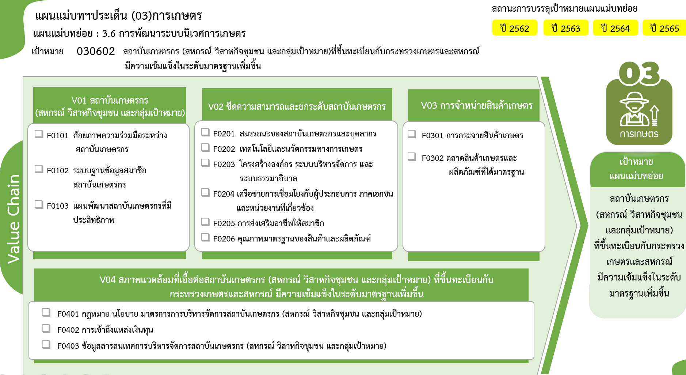
รวมทั้งสิ้น
104 โครงการ
13 โครงการ
0 โครงการ
8 โครงการ
30 โครงการ
9 โครงการ
11 โครงการ
2 โครงการ
4 โครงการ
3 โครงการ
7 โครงการ
2 โครงการ
8 โครงการ
0 โครงการ
7 โครงการ
 |  |  |  | FVCT ฉบับแก้ไขประจำปีงบประมาณ พ.ศ. 2568
2565 | 2566 | 2567 | รวมจำนวนโครงการทั้งหมด
4 | 1 | 1 | 21
3 | 1 | 1 | 13
1 |  |  | 8
...
17 | 6 | 6 | 59
10 | 4 | 3 | 30
1 |  |  | 9
5 | 1 | 2 | 11
 |  |  | 2
1 |  |  | 4
 | 1 | 1 | 3
6 |  |  | 9
6 |  |  | 7
 |  |  | 2
8 |  |  | 15
 |  |  | 4
7 |  |  | 7
1 |  |  | 4
35 | 7 | 7 | 104

 |  |  |  | FVCT ฉบับเดิมประจำปีงบประมาณ พ.ศ. 2566
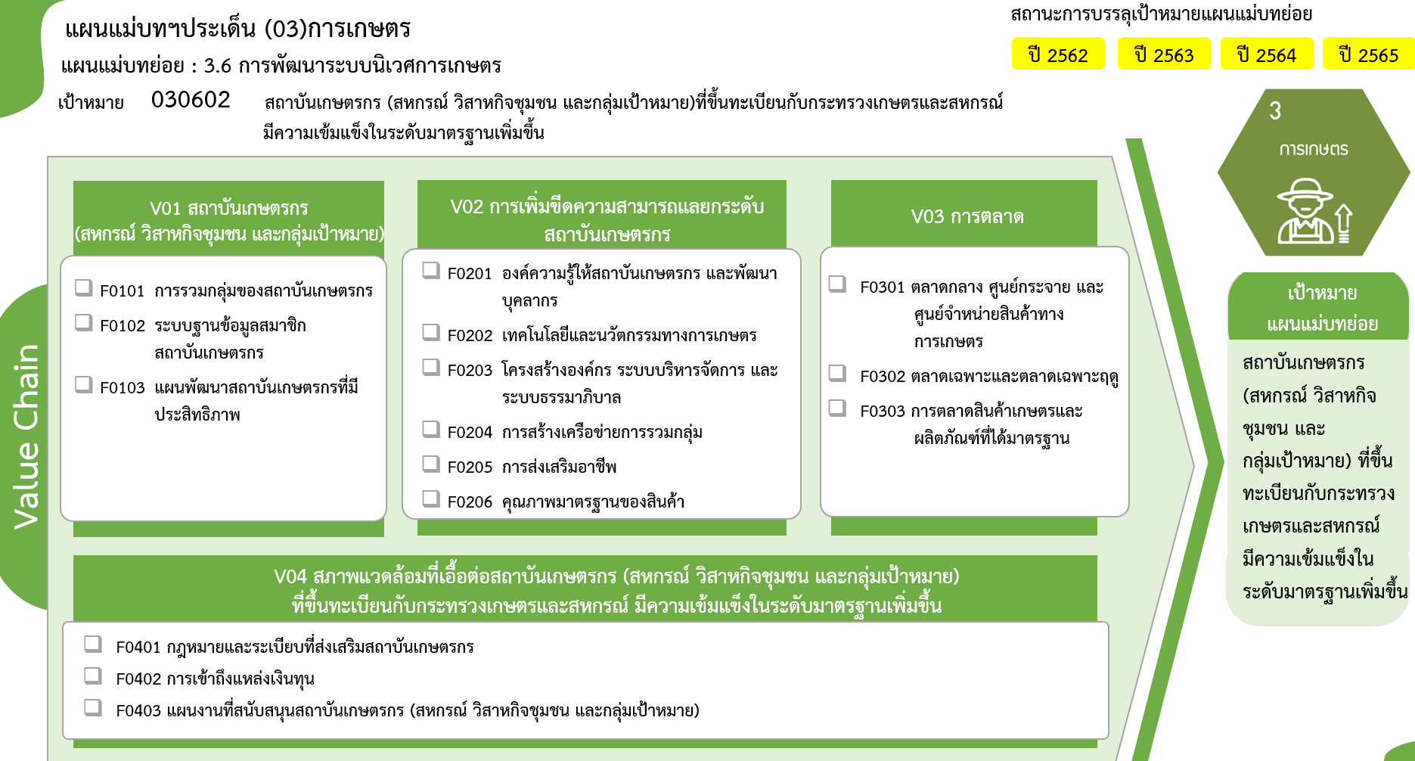
13 โครงการ
รวมทั้งสิ้น
104 โครงการ
0 โครงการ
8 โครงการ
30 โครงการ
9 โครงการ
11 โครงการ
2 โครงการ
0 โครงการ
4 โครงการ
3 โครงการ
7 โครงการ
2 โครงการ
4 โครงการ
4 โครงการ
7 โครงการ

